Mensajes claves HCPs
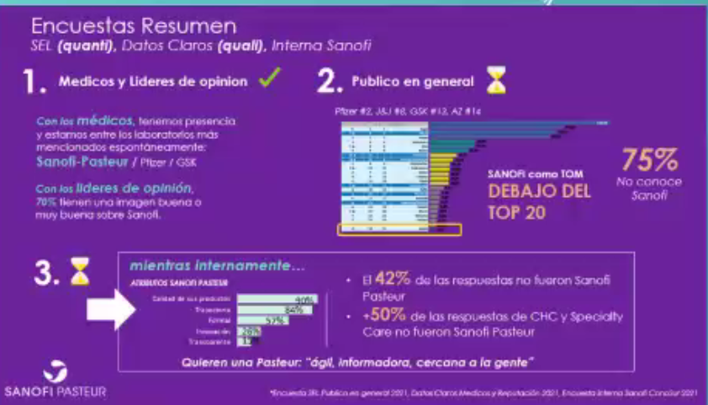
Pais | Marca | Target | Tipo de data |  |  | Descripción del key message | Formato de implementación | Mes de implementación | Canal | Referencial relevantes | Example | Revisión MEDICAL-MKT
 |  |  | Dato duro | % de interés | Key message del mes
todos | ISTIVAC 4/ VXG Tetra | Pediatria | ISTIVAC4/ VXG Tetra: Una dosis universal de 0,5ml a partir de los 6 meses de edad (1) | La vacunación reduce el riesgo de muerte asociada a la influenza de 50% en niños con enfermedades de alto riesgo y en 65% entre los niños sanos (2) | Importancia de la vacunación en niños a partir de 6 meses de edad. | Uso de Vaxigrip Tetra/ ISTIVAC4 primo vacunación: En los niños menores de 9 años de edad que no han sido vacunados anteriormente, deberá administrarse una segunda dosis de 0,5 mL después de un intervalo de al menos 4 semanas(1). Tasa de incidencia: Los niños son la mayor fuente de contagio por influenza, tienen más de 2X probabilidades de contagiarse que los mayores de 65 años (3) Reducción de riesgo de hospitalizaciones: Estudios demuestran que la vacuna antigripal redujo un 74 % el riesgo que corren los niños de requerir admisión en unidades de cuidados intensivos (2) Diferenciación Vaxigrip Tetra/ ISTIVAC4: Protege contra las 4 cepas de la influenza recomendada por la OMS; Simplicidad de uso y almacenamiento, Disminución de riesgo de errores, Dosis universal a partir de los 6 meses de edad (1). |  | Abril |  | 1. Prospecto médico 2. https://espanol.cdc.gov/flu/vaccines-work/vaccineeffect.htm 3. https://www.cdc.gov/flu/about/keyfacts.htm |  | Done
Todos | ISTIVAC 4/ VXG Tetra | Todos | En "Pais", el xx% de los casos de influenza circulan durante el invierno (1) | Coberturas: En 2021 en "País" el xx% de la población no fue vacunada contra la influenza durante el invierno | Importancia de asegurar altas coberturas de vacunación antes de la llegada del invierno. | Carga de la enfermedad: Se calcula que las epidemias anuales causan hasta 5 millones de casos graves y 650 000 muertes, la mayoría de los casos aparecen durante el invierno (2). Rol y seguridad de las vacunas antigripales: La forma más eficaz de prevenir la enfermedad es la vacunación. Existen vacunas seguras y eficaces que se vienen utilizando desde hace más de 60 años .(2) |  | Junio |  | 1. https://apps.who.int/flumart/Default?ReportNo=7 2. https://www.who.int/es/news-room/fact-sheets/detail/influenza-(seasonal) | 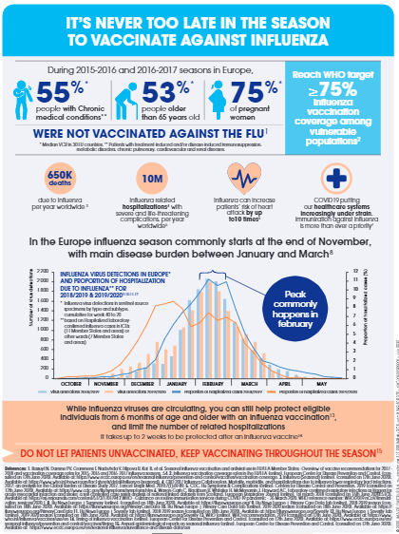 | Done
Todos | ISTIVAC 4/ VXG Tetra | Geriatria | Las vacunación antigripal anual es la mejor forma de prevenir la influenza (3) | Las vacunas contra la influenza reducen el riesgo de hospitalización asociada a la influenza entre los adultos mayores alrededor de un 40% (1) | Importancia de proteger a los adultos mayores con la vacuna antigripal | Carga de la enfermedad: Se calcula que las epidemias anuales causan hasta 5 millones de casos graves y 650 000 muertes (1). Se estima que entre el 70 - 85 % de las muertes y entre el 50- 70% para las hospitalizaciones relacionadas con la influenza se produjeron en personas mayores de 65 años (1). Consecuencias más allá de hospitalizaciones y muertes: 1 de cada 3 pacientes hospitalizados no se recupera totalmente (3) |  | Abril |  | 1. https://espanol.cdc.gov/flu/highrisk/65over.htm 2. https://www.who.int/es/news-room/fact-sheets/detail/influenza-(seasonal) 3.. Boyd CM et al. 2008. J Am Geriatr Soc. 56(12):2171-2179 | 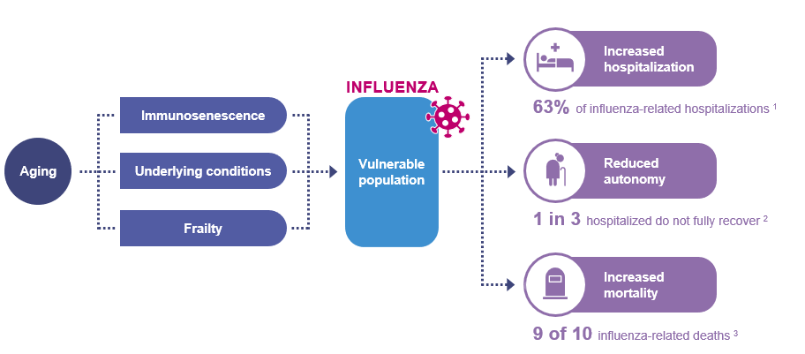 | Done
Todos | ISTIVAC 4/ VXG Tetra | Cardiovascular | La influenza puede aumentar el riesgo de sufrir un ataque cardíaco por X10. (1) | La vacunación contra la influenza puede reducir el riesgo de ataque cardíaco entre un 15% y un 45%, lo que es similar a las reducciones estimadas con los medicamentos para el colesterol (19% - 30%) o para dejar de fumar (32% - 43%) (2) | ¿Sabías que la vacunación antigripal podría prevenir infartos? | Diferenciación Vaxigrip Tetra/ ISTIVAC4: Protege contra las 4 cepas de la influenza recomendada por la OMS. (3) Producida en Francia por Sanofi Pasteur, líder mundial de vacunas antigripales desde más hace de 60 años, asegurando los más altos estándares de calidad. |  | Abril |  | 1. Kwong et al 2018 NEJM - Acute myocardial infarction after laboratory-confirmed influenza infection. The New England Journal of Medicine, 78(4), p.349. https://www.nejm.org/doi/full/10.1056/NEJMoa1702090 2. MacIntyre CR, et al. Heart 2016;102:1953–1956. doi:10.1136/heartjnl-2016-309983 3. Prospecto Médico. | 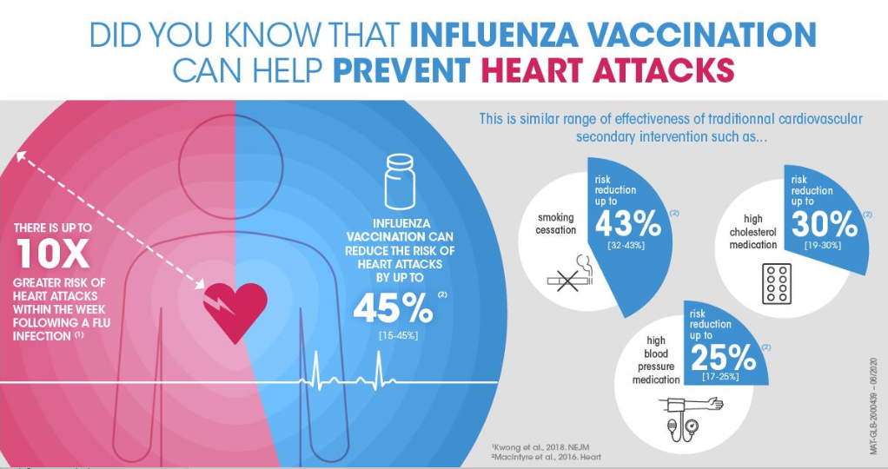 | Done
Todos | ISTIVAC 4/ VXG Tetra | Todos | Los casos de influenza han aumentado un xx% en EE.UU durante el invierno 2021-22 | En 2021, en "País" el xx% de la población no fue vacunada contra la influenza durante el invierno, por lo que es es fundamental aumentar esta cifra para evitar un riesgo de epidemia de influenza el próximo invierno. | Riesgo de resurgimiento de epidemia de influenza | Baja exposición, baja inmunidad colectiva: La inmunidad colectiva a la gripe disminuyó durante la pandemia de COVID-19 debido a la falta de exposición del virus y las bajas coberturas de vacunación. Por consecuencia, la población será (podría ser) más vulnerable frente a una próxima epidemia. (1,2,3). Riesgo de resurgimiento: A medida que se alivian reducen / flexibilizan las medidas sanitarias de cuarentena y que los viajes internacionales se reanudan gradualmente, existe el riesgo de un repunte y aumento de circulación de los casos de influenza (4,5,6). Predicción de cepas B: La baja circulación de influenza debido a la medidas de prevención contra el COVID-19 han complejizado el análisis y la selección de cepas que deben entrar en la composición de la vacuna antigripal. Este fenómeno aumenta el riesgo de discordancia entre la Cepa B circulante y la composición de la vacuna Trivalente (7) Diferenciación Vaxigrip Tetra/ ISTIVAC 4: Protege contra las 4 cepas de la influenza recomendada por la OMS. (8) Producida en Francia por Sanofi Pasteur, lider mundial de vacunas antigripales desde más de 60 años, asegurando los más altos estándares de calidad. |  | Marzo |  | (1) Mathews JD, Chesson JM, McCaw JM, McVernon J. Understanding influenza transmission, immunity and pandemic threats. Influenza Other Respir Viruses. 2009;3(4):143-149. 8. (2) Krammer F. The human antibody response to influenza A virus infection and vaccination. Nat Rev Immunol. 2019;19(6):383-397. 9. (3) Baker RE, Park SW, Yang W, Vecchi GA, Metcalf CJE, Grenfell BT. The impact of COVID-19 nonpharmaceutical interventions on the future dynamics of endemic infections. Proc Natl Acad Sci U S A. 2020;117(48):30547-30553 (4)The Flu Vanished During Covid. What Will Its Return Look Like? - The New York Times By Keith Collins April 22, 2021 Available at: https://www.nytimes.com/interactive/2021/04/22/science/flu-season-coronavirus-pandemic.html Accessed Mai 2021 (5). Next flu season could be extra weird, and potentially very bad | Live Science Available By Nicoletta Lanese - Sta􀃖 Writer February 10, 2021 at: https://www.livescience.com/offseason-flu-respiratory-infections.html Accessed June 2021 (6). Expect flu to surge next winter as lockdown has led to low levels, experts warn By Sarah Newey, and Paul Nuki, 20 February 2021 Available at: https://www.telegraph.co.uk/global-health/science-and-disease/suppressedseasonal-flu-may-come-bac (7) https://www.cdc.gov/flu/prevent/vaccine-selection.htm (8) SANOFI PASTEUR, seasonal influenza leader fact shee |  | Done
Todos | ISTIVAC4/ VXG Tetra | Gineco | Vaxigrip Tetra brinda una doble protección contra la gripe: Activa a la madre y pasiva al bebé desde el nacimiento hasta cerca de los 6 meses de edad (1) | Las vacunas antigripales administradas durante el embarazo ayudan a proteger tanto a la madre embarazada como al bebé durante cualquier momento del periodo gestacional (2) Puede reducir el riesgo de hospitalización de mujeres embarazadas de en un 40% (2) | Beneficios de la vacunación en mujeres embarazadas | Diferenciación Vaxigrip Tetra/ ISTIVAC 4: Protege contra las 4 cepas de la influenza recomendada por la OMS. (3) Producida en Francia por Sanofi Pasteur, lider mundial de vacunas antigripales desde más de 60 años, asegurando los más altos estándares de calidad. |  | Abril |  | (1). Folleto de información al profesional de la salud (2).https://www.cdc.gov/flu/highrisk/pregnant.htm#anchor_1565116373 3. SANOFI PASTEUR, seasonal influenza leader fact shee | 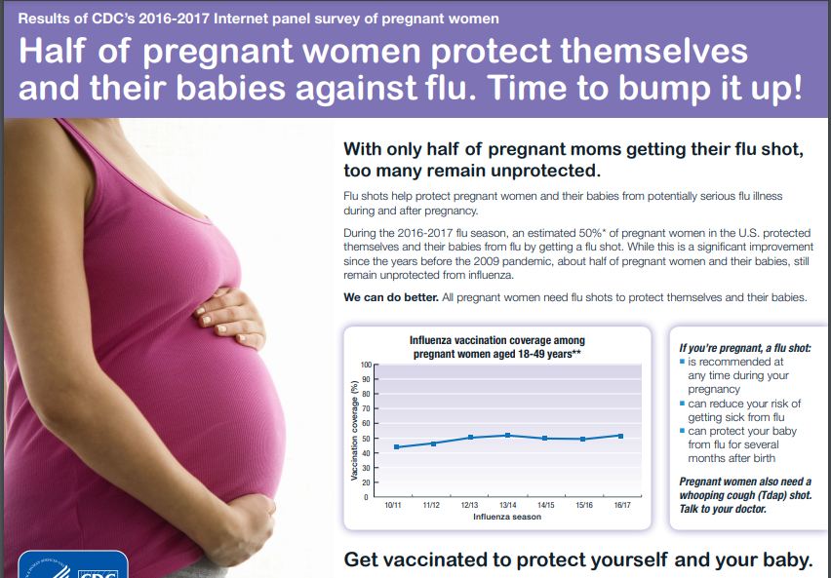 | Done
 |  |  |  |  | Seguridad de las vacunas antigripales (Antivacunas)
Argentina | ISTIVAC 4 | Todos | Posibilidad de coadministrar las vacunas contra COVID-19 y Gripe en simultáneo. |  | Coadministración de las vacunas contra COVID-19 y las vacunas del CNV | Con el objetivo de evitar las oportunidades perdidas de vacunación, se ha determinado la posibilidad de coadministrar las vacunas contra COVID-19 junto con cualquier otra vacuna del CNV, pudiéndose administrar el mismo día o en días diferentes, sin requerir intervalo entre las dosis.(1) |  | Marzo |  | (1). Memorándum coadministración de vacunas contra COVID-19 con otras vacunas, Ministerio de Salud Argentina, Septiembre 2021 |  | ok (Pau)

Planificación materiales (2)
 |  |  |  | Desarrollo |  |  |  |  |  |  |  |  | Revisión/ Ajustes

EMPRESAS | Octubre |  |  |  |  |  |  |  |  |  |  |  | Noviembre |  |  |  |  |  |  |  |  |  |  |  |  |  |  |  |  |  |  |  |  |  |  |  |  |  |  |  |  |  | Diciembre |  |  |  |  |  |  |  |  |  |  |  |  |  |  |  |  |  |  |  |  |  |  |  |  |  |  |  |  |  |  | Enero |  |  |  |  |  |  |  |  |  |  |  |  |  |  |  |  |  |  |  |  |  |  |  |  |  |  |  |  |  | Febrero |  |  |  |  |  |  |  |  |  |  |  |  |  |  |  |  |  |  |  |  |  |  |  |  |  |  |  | Marzo |  |  |  |  |  |  |  |  |  |  |  |  |  |  |  |  |  |  |  |  |  |  |  |  |  |  |  |  |  |  | Abril |  |  |  |  |  |  |  |  |  |  |  |  |  |  |  |  |  |  |  |  |  |  |  |  |  |  |  |  |  | Mayo |  |  |  |  |  |  |  |  |  |  |  |  |  |  |  |  |  |  |  |  |  |  |  |  |  |  |  |  |  |  | Abril
 | Semana 3 |  |  |  |  | Semana 4 |  |  |  |  |  |  | Semana 1 |  |  |  |  |  |  | Semana 2 |  |  |  |  |  |  | Semana 3 |  |  |  |  |  |  | Semana 4 |  |  |  |  |  |  | Semana 1 |  |  |  |  |  |  | Semana 2 |  |  |  |  |  |  | Semana 4
PAÍS | 20 | 21 | 22 | 23 | 24 | 25 | 26 | 27 | 28 | 29 | 30 | 31 | 1 | 2 | 3 | 4 | 5 | 6 | 7 | 8 | 9 | 10 | 11 | 12 | 13 | 14 | 15 | 16 | 17 | 18 | 19 | 20 | 21 | 22 | 23 | 24 | 25 | 26 | 27 | 28 | 29 | 30 | 1 | 2 | 3 | 4 | 5 | 6 | 7 | 8 | 9 | 10 | 11 | 12 | 13 | 14 | 15 | 16 | 17 | 18 | 19 | 20 | 21 | 22 | 23 | 24 | 25 | 26 | 27 | 28 | 29 | 30 | 31 | 1 | 2 | 3 | 4 | 5 | 6 | 7 | 8 | 9 | 10 | 11 | 12 | 13 | 14 | 15 | 16 | 17 | 18 | 19 | 20 | 21 | 22 | 23 | 24 | 25 | 26 | 27 | 28 | 29 | 30 | 1 | 2 | 3 | 4 | 5 | 6 | 7 | 8 | 9 | 10 | 11 | 12 | 13 | 14 | 15 | 16 | 17 | 18 | 19 | 20 | 21 | 22 | 23 | 24 | 25 | 26 | 27 | 28 | 1 | 2 | 3 | 4 | 5 | 6 | 7 | 8 | 9 | 10 | 11 | 12 | 13 | 14 | 15 | 16 | 17 | 18 | 19 | 20 | 21 | 22 | 23 | 24 | 25 | 26 | 27 | 28 | 29 | 30 | 31 | 1 | 2 | 3 | 4 | 5 | 6 | 7 | 8 | 9 | 10 | 11 | 12 | 13 | 14 | 15 | 16 | 17 | 18 | 19 | 20 | 21 | 22 | 23 | 24 | 25 | 26 | 27 | 28 | 29 | 30 | 1 | 2 | 3 | 4 | 5 | 6 | 7 | 8 | 9 | 10 | 11 | 12 | 13 | 14 | 15 | 16 | 17 | 18 | 19 | 20 | 21 | 22 | 23 | 24 | 25 | 26 | 27 | 28 | 29 | 30 | 31 | 1 | 2 | 3 | 4 | 5 | 6 | 7 | 8 | 9 | 10 | 11 | 12 | 13 | 14 | 15 | 16 | 17 | 18 | 19 | 20 | 21 | 22 | 23 | 24 | 25 | 26 | 27 | 28 | 29 | 30
Lanzamiento pauta
Fecha Webinar
Pack de Materiales- Pauta Webinar vacunación laboral CONOSUR (whatsapp, E-mailing, Linkedin, Google, RRSS)
Infografías para presentación webinar + pagina web + prensa |  |  |  |  |  |  |  |  |  |  |  |  |  |  |  |  |  |  |  |  |  |  |  |  |  |  |  |  | Grabación del webinar
Materiales de educación PDF, JPG, GIF, MP4 (Flyers/ posters/ videos)
Pauta Replay
Pauta Webina Replay (whatsapp, E-mailing, Linkedin, Google, RRSS)
Visual Aid/ informe "importancia de la vacunación antigripal en empresas"
Folletos impresos/ digitales Vaxigrip Tetra & ISTIVAC4 cepas SH2022

